総括表
令和7年度交差点交通量調査報告書
交差点名 |  |  |  | №25 平沼一丁目 【-】 |  |  |  |  | 調査年月日 |  |  | 2025-11-26 |  |  |  | 天候 | 晴 れ |  |  | 25
所在地 |  |  |  | 西区平沼１丁目 |  |  |  |  | 調査時間帯 |  |  | 7:00～19:00（12時間合計） |  |  |  |  |  |  |  | 平沼一丁目
 |  |  |  |  |  |  |  |  |  |  |  |  |  |  |  |  |  |  |  | -
 |  |  |  |  |  |  |  |  |  |  |  |  |  |  |  |  |  |  |  | 西区平沼１丁目
 |  |  |  |  |  |  |  |  |  |  |  |  |  |  |  |  |  |  |  | 2025-11-26
 |  |  |  |  |  |  |  |  |  |  |  |  |  |  |  |  |  |  |  | 晴 れ
平沼一丁目

出典：西区区民生活マップ

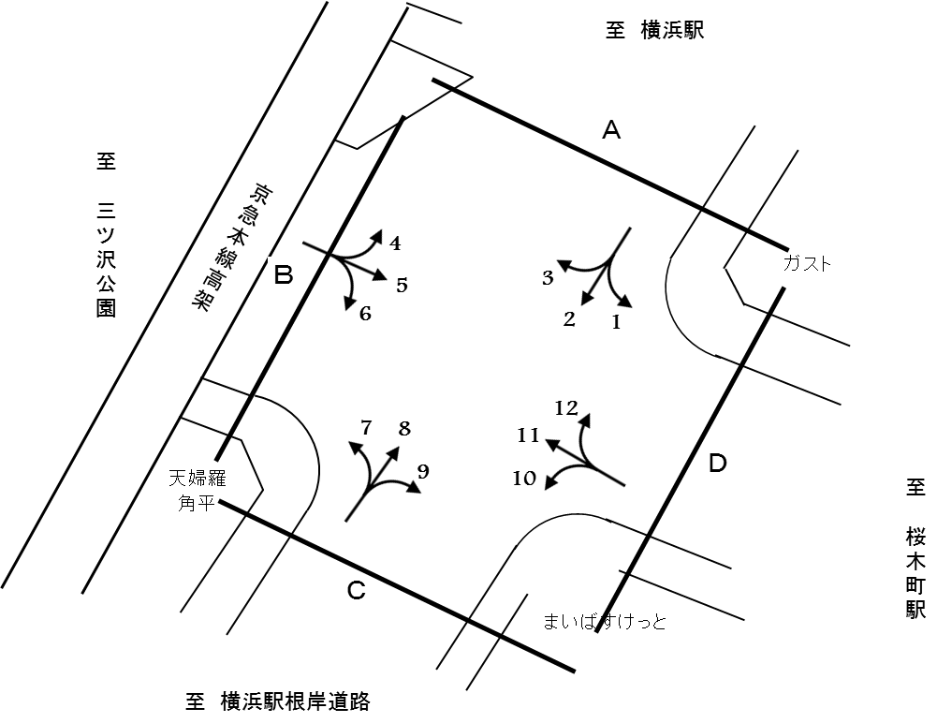

方向別交通量集計表
断面 | 方向 | 二輪車 | 乗用車 | バス | 小型 貨物車 | 大型 貨物車 | 大型計 | 小型計 | 合計 | 断面 | 方向 | 二輪車 | 乗用車 | バス | 小型 貨物車 | 大型 貨物車 | 大型計 | 小型計 | 合計
A | 1 | 58 | 484 | 0 | 133 | 31 | 31 | 617 | 648 | C | 7 | 65 | 641 | 4 | 254 | 58 | 62 | 895 | 957
 | 2 | 79 | 747 | 1 | 158 | 43 | 44 | 905 | 949 |  | 8 | 80 | 666 | 4 | 156 | 55 | 59 | 822 | 881
 | 3 | 117 | 1,777 | 11 | 426 | 117 | 128 | 2,203 | 2,331 |  | 9 | 21 | 218 | 0 | 68 | 30 | 30 | 286 | 316
 | 計 | 254 | 3,008 | 12 | 717 | 191 | 203 | 3,725 | 3,928 |  | 計 | 166 | 1,525 | 8 | 478 | 143 | 151 | 2,003 | 2,154
B | 4 | 121 | 1,593 | 9 | 505 | 134 | 143 | 2,098 | 2,241 | D | 10 | 25 | 91 | 0 | 36 | 16 | 16 | 127 | 143
 | 5 | 635 | 6,306 | 65 | 1,612 | 378 | 443 | 7,918 | 8,361 |  | 11 | 646 | 6,266 | 60 | 1,670 | 402 | 462 | 7,936 | 8,398
 | 6 | 99 | 733 | 4 | 285 | 60 | 64 | 1,018 | 1,082 |  | 12 | 33 | 345 | 2 | 83 | 27 | 29 | 428 | 457
 | 計 | 855 | 8,632 | 78 | 2,402 | 572 | 650 | 11,034 | 11,684 |  | 計 | 704 | 6,702 | 62 | 1,789 | 445 | 507 | 8,491 | 8,998

変動図
 | 調査年月日 | 調 査 方 向 案 内 図
 | 2025-11-26
 | 調査時間
 | 7：00～19：00（12時間）
 | 調査地点
 | №25 平沼一丁目 【-】
 | 凡例
小型車
大型車混入率
大型車
 | 流入計Ａ（1+2+3） |  | 流入計Ａ（1+2+3） |  |  |  | 流出計Ａ（4+8+12） |  |  |  | 断面計Ａ
 |  |  |  | 小型車 | 大型車 | 大型車混入率 |  | 小型車 | 大型車 | 大型車混入率 |  | 小型車 | 大型車 | 大型車混入率
 |  |  | 7-8 | 146 | 27 | 15.6 | 7-8 | 186 | 25 | 11.8 | 7-8 | 332 | 52 | 13.5
 |  |  | 8-9 | 237 | 17 | 6.7 | 8-9 | 210 | 28 | 11.8 | 8-9 | 447 | 45 | 9.1
 |  |  | 9-10 | 297 | 28 | 8.6 | 9-10 | 346 | 31 | 8.2 | 9-10 | 643 | 59 | 8.4
 |  |  | 10-11 | 234 | 29 | 11.0 | 10-11 | 306 | 26 | 7.8 | 10-11 | 540 | 55 | 9.2
 |  |  | 11-12 | 286 | 16 | 5.3 | 11-12 | 300 | 22 | 6.8 | 11-12 | 586 | 38 | 6.1
 |  |  | 12-13 | 313 | 7 | 2.2 | 12-13 | 279 | 26 | 8.5 | 12-13 | 592 | 33 | 5.3
 |  |  | 13-14 | 430 | 17 | 3.8 | 13-14 | 285 | 14 | 4.7 | 13-14 | 715 | 31 | 4.2
 |  |  | 14-15 | 374 | 13 | 3.4 | 14-15 | 297 | 17 | 5.4 | 14-15 | 671 | 30 | 4.3
 |  |  | 15-16 | 335 | 18 | 5.1 | 15-16 | 348 | 13 | 3.6 | 15-16 | 683 | 31 | 4.3
 |  |  | 16-17 | 388 | 15 | 3.7 | 16-17 | 322 | 12 | 3.6 | 16-17 | 710 | 27 | 3.7
 |  |  | 17-18 | 337 | 9 | 2.6 | 17-18 | 210 | 9 | 4.1 | 17-18 | 547 | 18 | 3.2
 |  |  | 18-19 | 348 | 7 | 2.0 | 18-19 | 259 | 8 | 3.0 | 18-19 | 607 | 15 | 2.4
 | 流出計Ａ（4+8+12）

 | 断面計Ａ

自 動 車 交 通 量 時 間 変 動 図
 | 流入計Ｂ（4+5+6） |  | 流入計Ｂ（4+5+6） |  |  |  | 流出計Ｂ（3+7+11） |  |  |  | 断面計Ｂ
 |  |  |  | 小型車 | 大型車 | 大型車混入率 |  | 小型車 | 大型車 | 大型車混入率 |  | 小型車 | 大型車 | 大型車混入率
 |  |  | 7-8 | 949 | 95 | 9.1 | 7-8 | 603 | 66 | 9.9 | 7-8 | 1552 | 161 | 9.4
 |  |  | 8-9 | 887 | 101 | 10.2 | 8-9 | 876 | 72 | 7.6 | 8-9 | 1763 | 173 | 8.9
 |  |  | 9-10 | 920 | 77 | 7.7 | 9-10 | 751 | 76 | 9.2 | 9-10 | 1671 | 153 | 8.4
 |  |  | 10-11 | 877 | 56 | 6.0 | 10-11 | 814 | 76 | 8.5 | 10-11 | 1691 | 132 | 7.2
 |  |  | 11-12 | 875 | 56 | 6.0 | 11-12 | 813 | 54 | 6.2 | 11-12 | 1688 | 110 | 6.1
 |  |  | 12-13 | 964 | 64 | 6.2 | 12-13 | 837 | 31 | 3.6 | 12-13 | 1801 | 95 | 5.0
 |  |  | 13-14 | 938 | 41 | 4.2 | 13-14 | 1169 | 56 | 4.6 | 13-14 | 2107 | 97 | 4.4
 |  |  | 14-15 | 848 | 55 | 6.1 | 14-15 | 1057 | 67 | 6.0 | 14-15 | 1905 | 122 | 6.0
 |  |  | 15-16 | 978 | 41 | 4.0 | 15-16 | 888 | 57 | 6.0 | 15-16 | 1866 | 98 | 5.0
 |  |  | 16-17 | 862 | 26 | 2.9 | 16-17 | 1134 | 44 | 3.7 | 16-17 | 1996 | 70 | 3.4
 |  |  | 17-18 | 903 | 18 | 2.0 | 17-18 | 1106 | 34 | 3.0 | 17-18 | 2009 | 52 | 2.5
 |  |  | 18-19 | 1033 | 20 | 1.9 | 18-19 | 986 | 19 | 1.9 | 18-19 | 2019 | 39 | 1.9
 | 流出計Ｂ（3+7+11）

 | 断面計Ｂ

自 動 車 交 通 量 時 間 変 動 図
 | 流入計Ｃ（7+8+9） |  | 流入計Ｃ（7+8+9） |  |  |  | 流出計Ｃ（2+6+10） |  |  |  | 断面計Ｃ
 |  |  |  | 小型車 | 大型車 | 大型車混入率 |  | 小型車 | 大型車 | 大型車混入率 |  | 小型車 | 大型車 | 大型車混入率
 |  |  | 7-8 | 98 | 12 | 10.9 | 7-8 | 88 | 8 | 8.3 | 7-8 | 186 | 20 | 9.7
 |  |  | 8-9 | 131 | 11 | 7.7 | 8-9 | 150 | 14 | 8.5 | 8-9 | 281 | 25 | 8.2
 |  |  | 9-10 | 189 | 20 | 9.6 | 9-10 | 167 | 19 | 10.2 | 9-10 | 356 | 39 | 9.9
 |  |  | 10-11 | 192 | 27 | 12.3 | 10-11 | 161 | 15 | 8.5 | 10-11 | 353 | 42 | 10.6
 |  |  | 11-12 | 162 | 11 | 6.4 | 11-12 | 157 | 11 | 6.5 | 11-12 | 319 | 22 | 6.5
 |  |  | 12-13 | 150 | 13 | 8.0 | 12-13 | 178 | 9 | 4.8 | 12-13 | 328 | 22 | 6.3
 |  |  | 13-14 | 214 | 12 | 5.3 | 13-14 | 173 | 12 | 6.5 | 13-14 | 387 | 24 | 5.8
 |  |  | 14-15 | 173 | 14 | 7.5 | 14-15 | 188 | 11 | 5.5 | 14-15 | 361 | 25 | 6.5
 |  |  | 15-16 | 220 | 19 | 7.9 | 15-16 | 202 | 11 | 5.2 | 15-16 | 422 | 30 | 6.6
 |  |  | 16-17 | 210 | 6 | 2.8 | 16-17 | 223 | 6 | 2.6 | 16-17 | 433 | 12 | 2.7
 |  |  | 17-18 | 132 | 4 | 2.9 | 17-18 | 179 | 3 | 1.6 | 17-18 | 311 | 7 | 2.2
 |  |  | 18-19 | 132 | 2 | 1.5 | 18-19 | 184 | 5 | 2.6 | 18-19 | 316 | 7 | 2.2
 | 流出計Ｃ（2+6+10）

 | 断面計Ｃ

自 動 車 交 通 量 時 間 変 動 図
 | 流入計Ｄ（10+11+12） |  | 流入計Ｄ（10+11+12） |  |  |  | 流出計Ｄ（1+5+9） |  |  |  | 断面計Ｄ
 |  |  |  | 小型車 | 大型車 | 大型車混入率 |  | 小型車 | 大型車 | 大型車混入率 |  | 小型車 | 大型車 | 大型車混入率
 |  |  | 7-8 | 504 | 40 | 7.4 | 7-8 | 820 | 75 | 8.4 | 7-8 | 1324 | 115 | 8.0
 |  |  | 8-9 | 711 | 57 | 7.4 | 8-9 | 730 | 72 | 9.0 | 8-9 | 1441 | 129 | 8.2
 |  |  | 9-10 | 539 | 60 | 10.0 | 9-10 | 681 | 59 | 8.0 | 9-10 | 1220 | 119 | 8.9
 |  |  | 10-11 | 636 | 60 | 8.6 | 10-11 | 658 | 55 | 7.7 | 10-11 | 1294 | 115 | 8.2
 |  |  | 11-12 | 603 | 49 | 7.5 | 11-12 | 656 | 45 | 6.4 | 11-12 | 1259 | 94 | 6.9
 |  |  | 12-13 | 659 | 25 | 3.7 | 12-13 | 792 | 43 | 5.1 | 12-13 | 1451 | 68 | 4.5
 |  |  | 13-14 | 827 | 45 | 5.2 | 13-14 | 782 | 33 | 4.0 | 13-14 | 1609 | 78 | 4.6
 |  |  | 14-15 | 816 | 55 | 6.3 | 14-15 | 669 | 42 | 5.9 | 14-15 | 1485 | 97 | 6.1
 |  |  | 15-16 | 663 | 36 | 5.2 | 15-16 | 758 | 33 | 4.2 | 15-16 | 1421 | 69 | 4.6
 |  |  | 16-17 | 875 | 34 | 3.7 | 16-17 | 656 | 19 | 2.8 | 16-17 | 1531 | 53 | 3.3
 |  |  | 17-18 | 881 | 29 | 3.2 | 17-18 | 758 | 14 | 1.8 | 17-18 | 1639 | 43 | 2.6
 |  |  | 18-19 | 777 | 17 | 2.1 | 18-19 | 861 | 14 | 1.6 | 18-19 | 1638 | 31 | 1.9
 | 流出計Ｄ（1+5+9）

 | 断面計Ｄ

自 動 車 交 通 量 時 間 変 動 図

